Накладная-№3
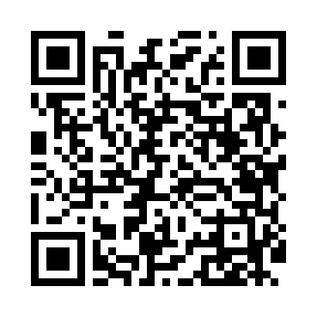
Номер товарно-транспортной накладной: |  |  | Торговый представитель: Амриев Абдусаттор Гайрат угли
Поставщик: Toshkent falcon fly 2 |  |  | Телефон торгового представителя: +998972637776
Дата отгрузки: 20.12.2025 |  |  | Контрагент: """" Klient
Дата консигнации: |  |  | Адрес:
Доставщик: |  |  | Телефон:
Телефон доставщика:
Время заказа: 20.12.2025 12:29:21
№ | Штрих-код | Название товаров (работ,услуг) | Количество | Количество в кейсе | Цена | Сумма
 |  |  | 38 |  |  | 105
1 | 6905621392418 | Ложка Вилка DB-92-41 | 2 | 2 шт. | 3 | 6
2 | 6905621392395 | Металл санчқи DB-92-39 | 15 | 15 шт. | 2.90 | 43.50
3 | 6905621392388 | Металл қошиқ DB-92-38 | 15 | 15 шт. | 2.90 | 43.50
4 | 6905621392401 | Ложка Вилка DB-92-40 | 6 | 6 шт. | 2 | 12
Итого: 105$|->UZS: 1,312,500.00

